MATRIZ
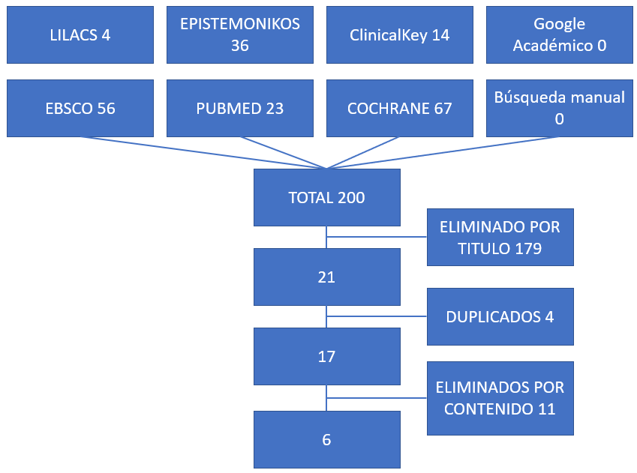
BUSQUEDA INICIAL | 200
APROBADO POR TITULO | 21
REPETIDOS | 17
APROBADOS POR ABSTRACT | 6

TERMINOS DE BUSQUEDA
PUBMED | (((particle size[MeSH Terms]) OR (particle sizes[MeSH Terms])) AND (bone grafting[MeSH Terms])) OR (bone graftings[MeSH Terms]) | 23
EBSCO | particle size AND bone grafting | 56
COCHRANE | particle size and xenograft and bone regeneration or alveolar ridge preservation or bone graft | 67
LILACS | particle size AND bone grafting | 4
CLINICAL KEY | particle size AND bone grafting | 14
EPISTEMONIKOS | piticle size AND bone grafting AND clinical | 36
TOTAL |  | 200

